Matriz 2
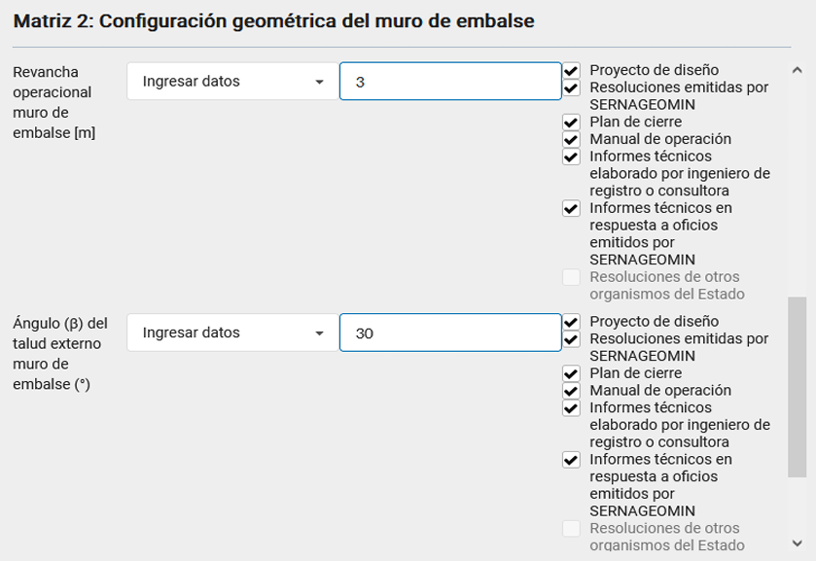
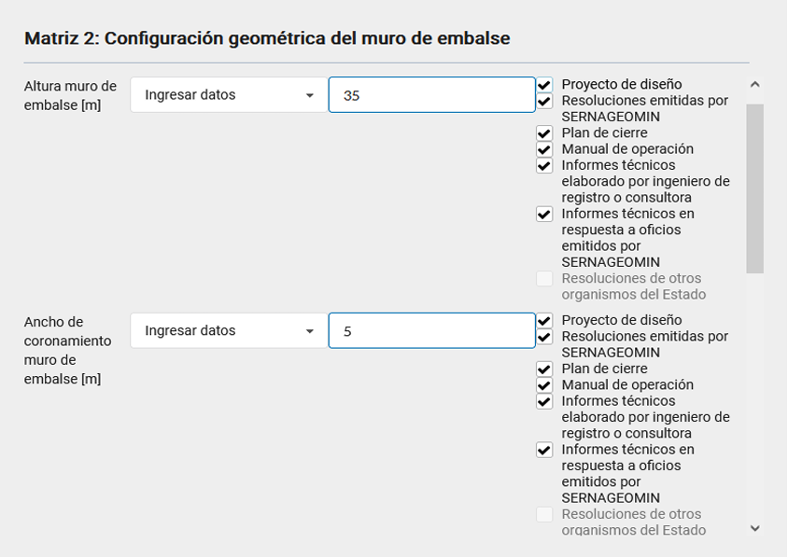
Parametro 1
Pregunta | Respuesta
¿Cuál es la altura del muro de embalse? | Sin antecedentes | *puse sin antecedentes
Parametro 2
Pregunta | Respuesta
¿Cuál es el ancho de coronamiento del muro de embalse? | 8.0
Parametro 3
Pregunta | Respuesta
¿Cuál es la revancha del muro de embalse? | 0.5
Parametro 4
Pregunta | Respuesta
¿Cuál es el ángulo del talud del muro de pie del depósito de relaves embalse? | Sin antecedentes

Matriz 3
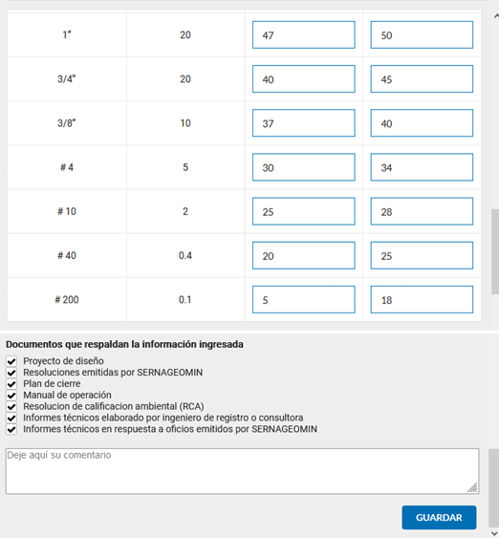
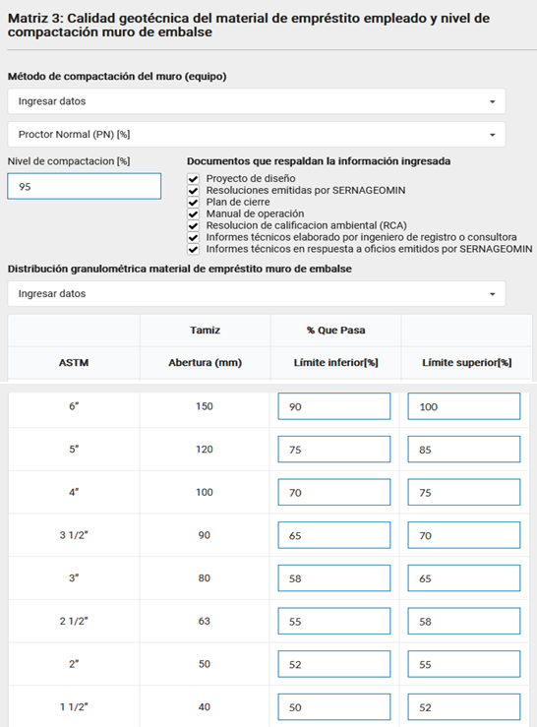
Parametro 1
Pregunta | Respuesta
¿Qué método de compactación (Proctor Modificado, Normal o Estándar) se utiliza para el relave embalse y cuál es su grado de compactación? | Proctor modificado (PN) [%]

